Passifs Ego
Nom | Passif Ego | Polyvalence | Activation | Valeur globale | Commentaire
Nagi Seichiro | Lorsqu'il est dans l’état FLOW, les capacités de tous vos alliés augmenteront considérablement.
Itoshi Rin | Quand il réussit une passe, il augmente considérablement les capacités de tous les alliés pendant un certain temps. |  |  |  |  | La Polyvalence détermine l'effet global du passif, sa portée. A quel point elle impacte l'équipe et par extension le match.
Rensuke Kunigami | Kunigami augmente considérablement les capacités de tous ses coéquipiers à chaque fois qu'il marque. |  |  |  |  | L'activation représente la facilité de déclenchement du passif à travers ses conditions d'application.
Meguru Bachira | Lorsque l'équipe perd, les capacités de tous les alliés augmentent considérablement. |  |  |  |  | Chaque couleur détermine la valeur de l'étoile pour le joueur. Le bleu est positif. Le jaune est neutre. Le rouge est négatif.
Hyoma Chigiri | Chigiri réduit considérablement la vitesse de l'adversaire pendant un certain temps.
Mikage Reo | Ses capacités et celles de Nagi augmentent considérablement lorsqu'ils jouent ensemble.
Ikki Nico | Les capacités du joueur qui reçoit les passes de Nico augmentent considérablement pendant un certain temps.
Tsurugi Zantetsu | A chaque but marqué par Zantetsu, les capacités de tous les adversaires sont considérablement réduites pendant un certain temps.
 Junichi Wanima | En face de Wanima, les capacités des joueurs de type technique diminuent.
Yoiichi Isagi | Lorsqu'il vole le ballon par lui-même, Isagi augmente les capacités de toute l'équipe
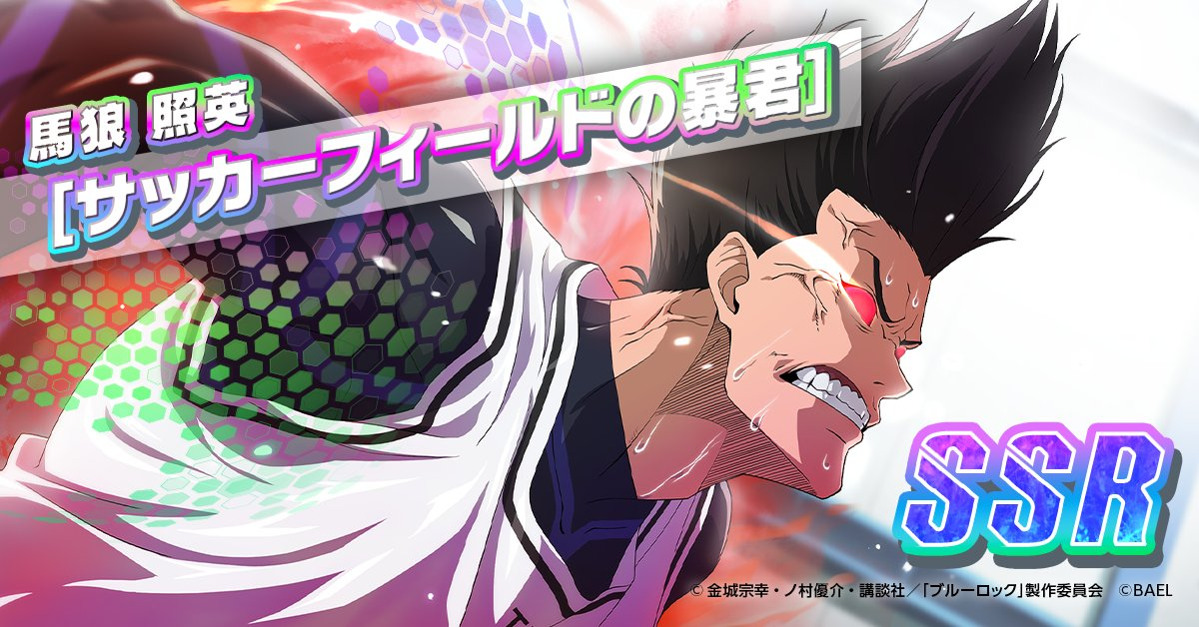 Barou Shouei | Sur le terrain, tous les joueurs (alliés et ennemis) autres que Barou voient leur stats considérablement réduites.
Itoshi Rin(fes) | Tout les personnage de type mentale de l''equipe adverse subissent un baisse de stat globale
Isagi Yoichi(fes) | Tout les personnage de type vitesse de l''equipe adverse subissent un baisse de stat globale
ShIdou Ryusei | Augmente le taux d’apparition de l’état de flow pour tous les joueurs alliés.
Aoshi Tokimitsu | Quand il est triste, les statistiques de tous les alliés augmentent.
Jyubei Aryu | La statistique de technique de tous les alliés est augmentée.
Bachira Meguru | Lorsque Bachira utilise sa compétence spéciale, les statistiques globales des alliés et des ennemis sont réduites. Cet effet prend fin dès qu'un tir est effectué.
Kunigami rensuke(V2) | Quand Kunigami reçoit une passe dans la partie de terrain adverse, les statistiques de tous les alliés augmentent. |  |  |  | Très intéressant si vous jouez Kunigami en numéro 9, sinon c’est un peu inutile et trop situationnel.
Chigir Hyoma(V2) | Chigiri augmente considérablement la vitesse de tous les alliés pendant un certain temps après avoir dépassé un adversaire.
Dada Silva | Augmente les statistiques des joueurs de type puissance
Julian Loki | Il augmente les capacités des joueurs alliés de type vitesse.
Pablo Cavasoz | Il augmente les capacités des joueurs alliés de type technique.
Leonardo Luna | Les statistiques des joueurs alliés de type « Mental » sont augmentées.
Raichi Jingo(3*) | Dans la seconde mi-temps, les statistiques défensives de Raichi et les statistiques offensives des joueurs alliés augmentent.
gagamaru gin | / | ? | ? | ?
Adam Blake | Les statistiques des joueurs alliés de type « Endurance » sont augmentées.
reo mikage v3 | Les statistiques de tout les joueurs alliés de sont augmentées.
Baro shoei | Tout les personnage de type technique de l''equipe adverse subissent un baisse de stat globale
Seishiro Nagi | Tout les personnage de type puissance de l''equipe adverse subissent un baisse de stat globale
Itoshi Sae | Augmente grandement les statistiques des alliés et réduit le taux d'apparition du Flow chez les ennemis.
Sendo Akito | Tous les joueurs de l'équipe nationale du Japon (U20) verront une augmentation de leurs statistiques globales, et pendant la seconde période, Sendo recevra une augmentation de ses statistiques défensives.

Tableau Explicatif des Postes
Affiliations | Postes | Sigles In-Game | Signification
Gardien de But | Gardien | GK | Le joueur qui protège les cages
Défenseurs | Défenseur Cental | CB | Joueurs positionnés au centre de la défense
 | Défenseur Latéral (Gauche et Droit) | LSB et RSB | Joueurs positionnés aux côtés gauche et droit de la défense pour empêcher les adversaires de passer par les ailes
Milieux | Milieu Central | MF | Joueur positionné au centre du terrain pour organiser le jeu au centre par des passes et de la récupération de bales dans sa zone d'action | Le cercle bleu à côté de la CC du joueur lorsque vous le placer signifie qu'il est sur un poste bien pour lui. Le cercle doré signifie qu'il est sur son meilleur poste et la croix rouge signifie que le perso est sur un poste qui ne lui va pas.
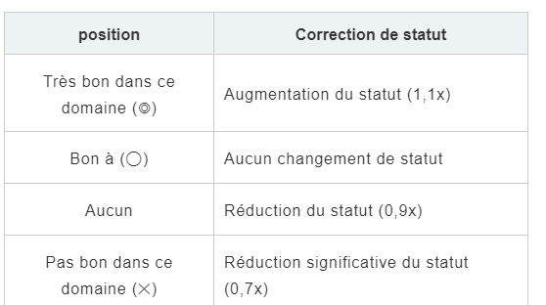
 | Milieu Défensif | DMF | Joueur positionné dans la limite arrière du milieu de terrain pour soutenir les défenseurs et servir de dernier rempart avant que les adversaires n'atteignent ceux-ci
 | Milieu Offensif | OMF | Joueur positionné à la limite avant du milieu de terrain pour soutenir l'attaque si besoin et organiser le jeu offensif par des passes bien construites et des dribbles
 | Milieux latérales (Gauche et droit) | LMF et RMF | Joueurs positionnés aux extrémités gauche et droite du terrain pour, selon l'objectif de jeu, empêcher les adversaires de passer par les côtés pour atteindre la défense, ou faire parvenir le ballon en attaque par les côtés et soutnir les ailiers
Attaquants | Avant-Centre | CF | Joueur placé tout au bout de la formation, sous le nez du gardien, pour conclure ou aider à conclure les occasions de but. C'est donc celui appelé attaquant de pointe, ou buteur
 | Ailiers Gauche et Droit | LWG et RWG | Joueurs placés à la droite et à la gauche de la surface de réparation adverse afin de passer par les côtés pour marquer ou créer des occasions de but
 | Buteur | ST | Il a le même rôle que l'avant-centre. Il s'agit de la même personne, bien que cette différence soit apparemment faite dans le jeu

